(参考）確定申告書
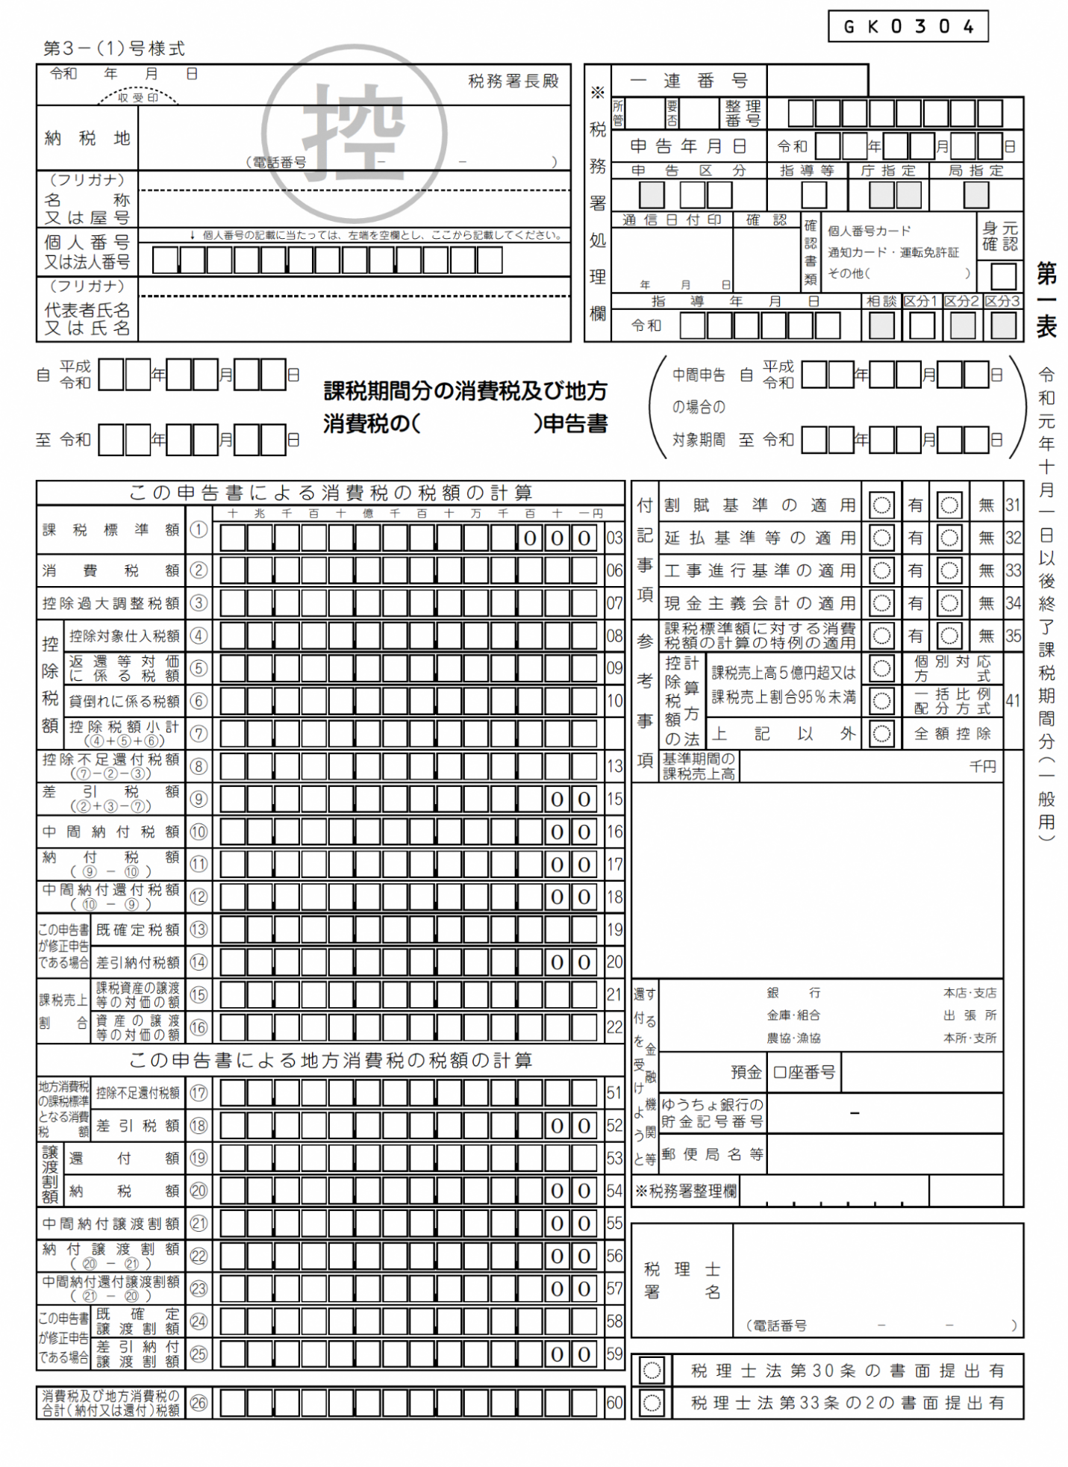
（以下のページの写しを添付して下さい。）

（参考）簡易課税方式の確定申告書
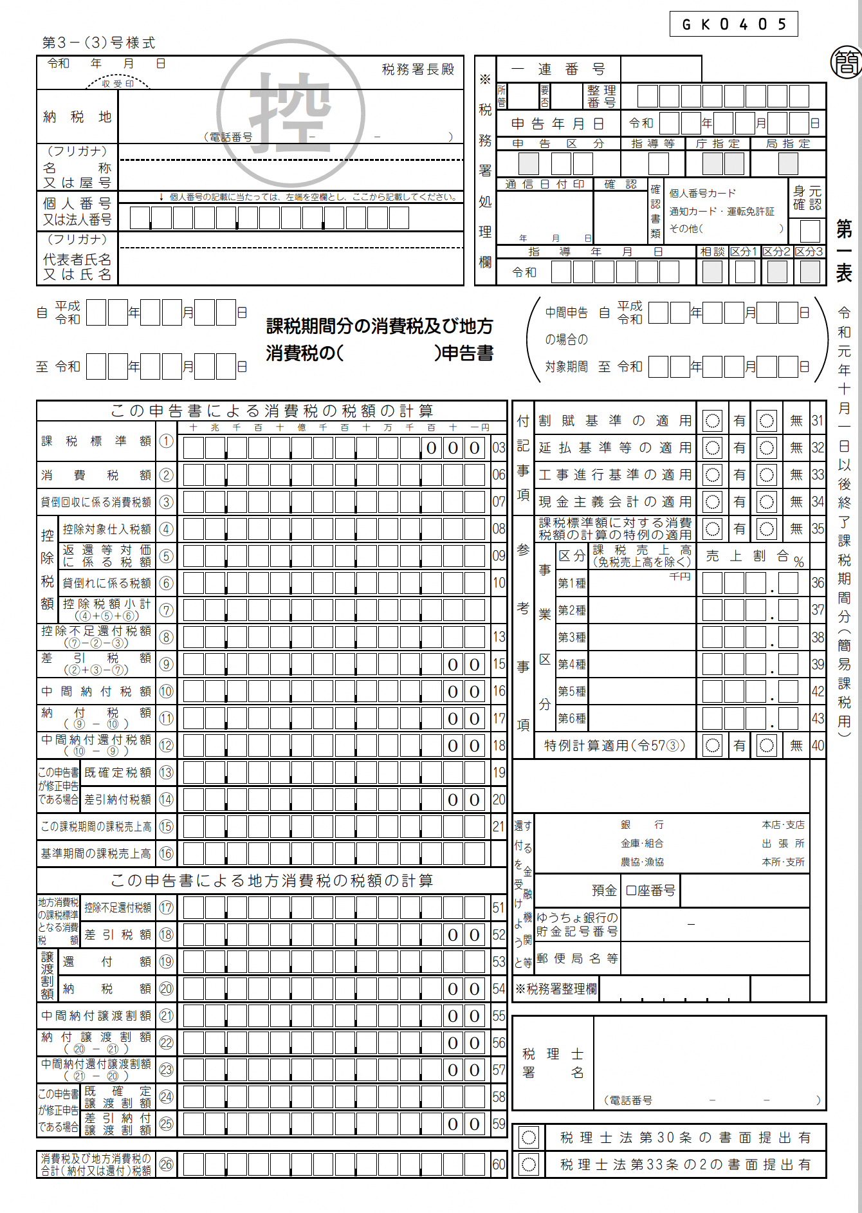
（以下のページの写しを添付して下さい。）

（参考）課税売上割合・控除対象仕入税額等計算表
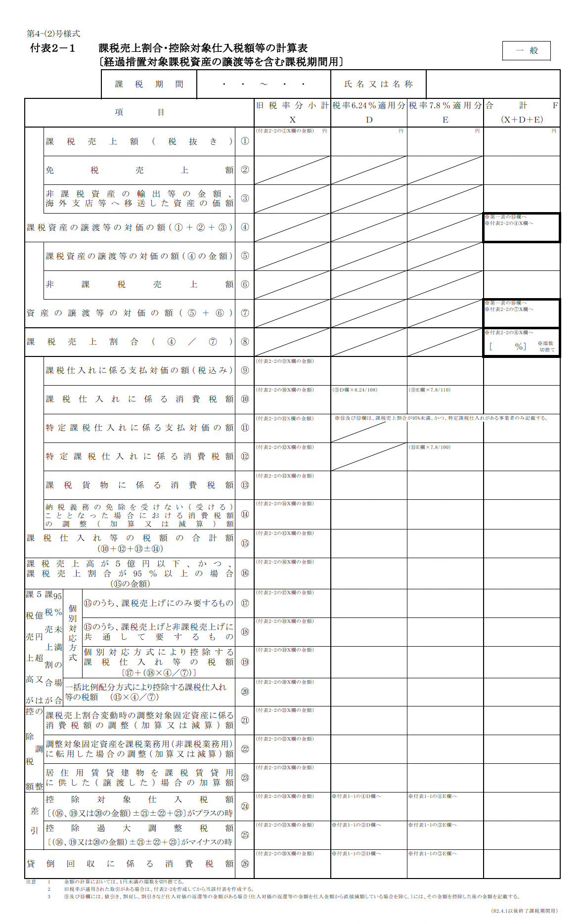
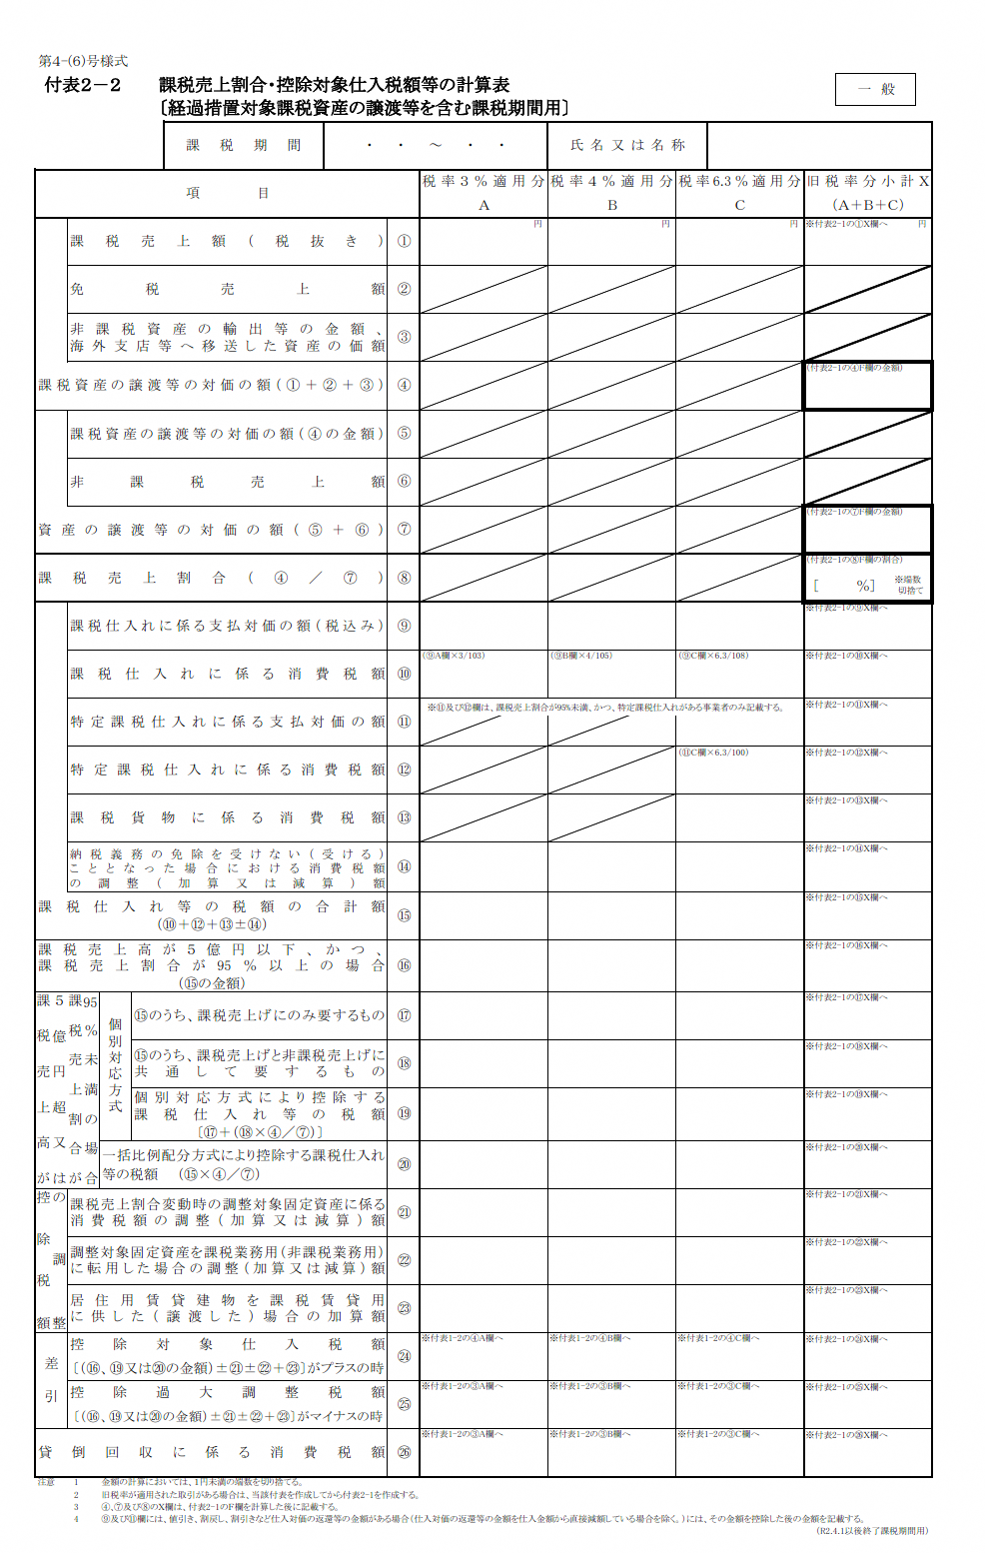
（以下のページの写しを添付して下さい。）

